Empuxo no Repouso
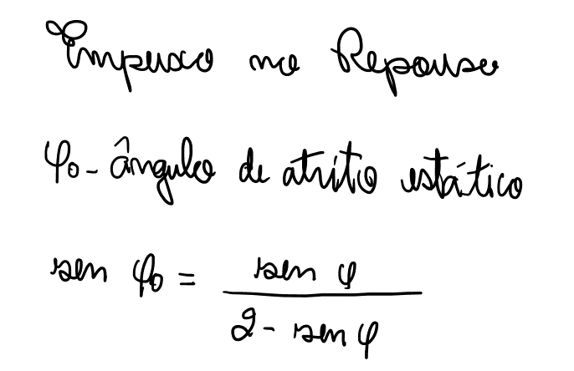
EMPUXO NO REPOUSO

 | ϕ | 30.00 | ° | Ângulo de atrito do solo
 | ϕo | 19.47 | ° | Ângulo de atrito estático

 | Ko | 0.50 |  | Coeficiente de empuxo em repouso

